ZBICAC54
ZBICAR57 | (File form Program ECC) |  |  |  | ZBICAC54

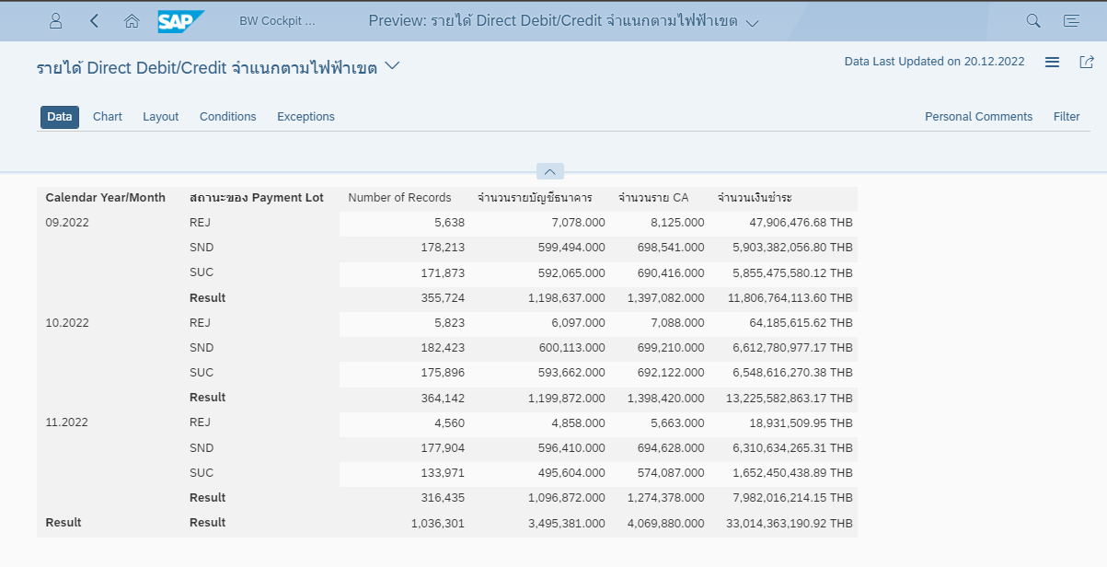
 |  | จำนวนรายบัญชีธนาคาร | จำนวนราย CA | จำนวนเงินชำระ
Calendar Year/Month | สถานะของ Payment Lot |  |  | THB
08.2022 | REJ | 14,476.000 | 16,744.000 | 89,088,745.72
 | SND | 1,452,971.000 | 1,691,684.000 | 12,344,717,574.81
 | SUC | 1,437,684.000 | 1,674,932.000 | 12,255,609,655.44
 | Result | 2,905,131.000 | 3,383,360.000 | 24,689,415,975.97
09.2022 | REJ | 7,078.000 | 8,125.000 | 47,906,476.68
 | SUC | 592,065.000 | 690,416.000 | 5,855,475,580.12
 | Result | 599,143.000 | 698,541.000 | 5,903,382,056.80
10.2022 | REJ | 6,097.000 | 7,088.000 | 64,185,615.62
 | SUC | 593,662.000 | 692,122.000 | 6,548,616,270.38
 | Result | 599,759.000 | 699,210.000 | 6,612,801,886.00
11.2022 | REJ | 4,858.000 | 5,663.000 | 18,931,509.95
 | SUC | 495,604.000 | 574,087.000 | 1,652,450,438.89
 | Result | 500,462.000 | 579,750.000 | 1,671,381,948.84
Overall Result |  | 4,604,495.000 | 5,360,861.000 | 38,876,981,867.61

ZBICAC55
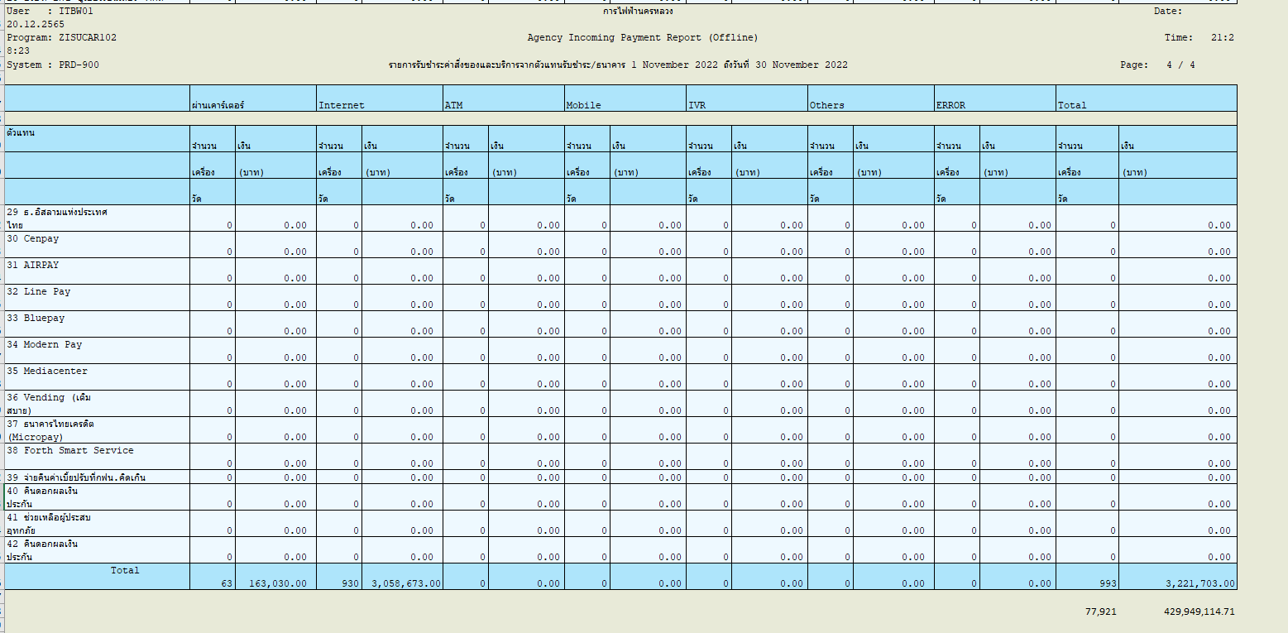
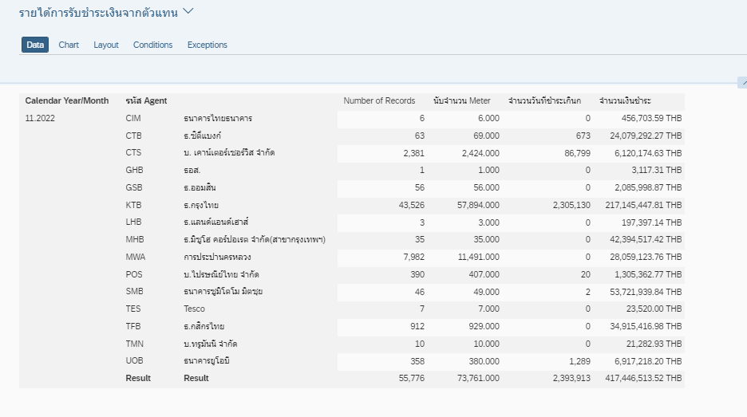
ZBICAC55

ZBICAC56
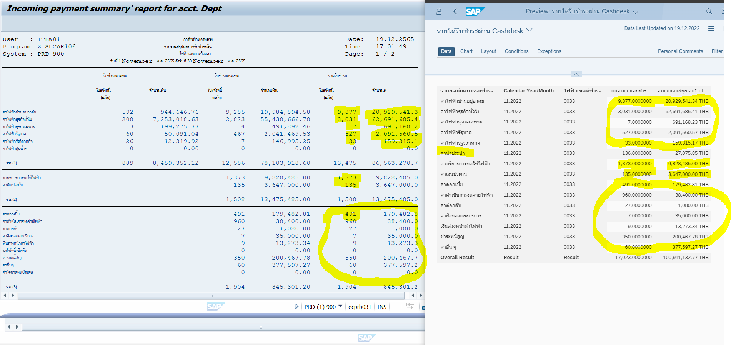
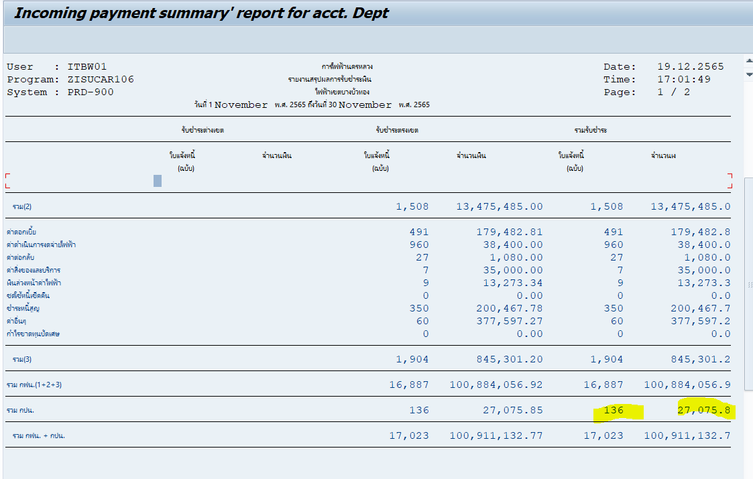
ZISUCAR106 | (Program ECC) | ZBICAC56

ZDCAR138
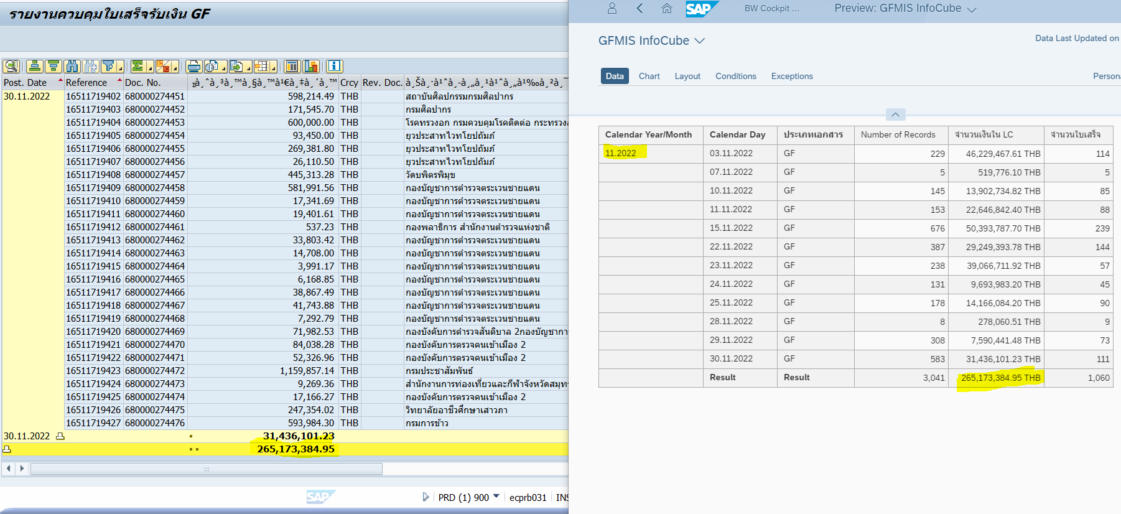
Progarm ZISUCAR138 | B4P ZDCAR138

ZCCAR109
Program ZISUCAR109
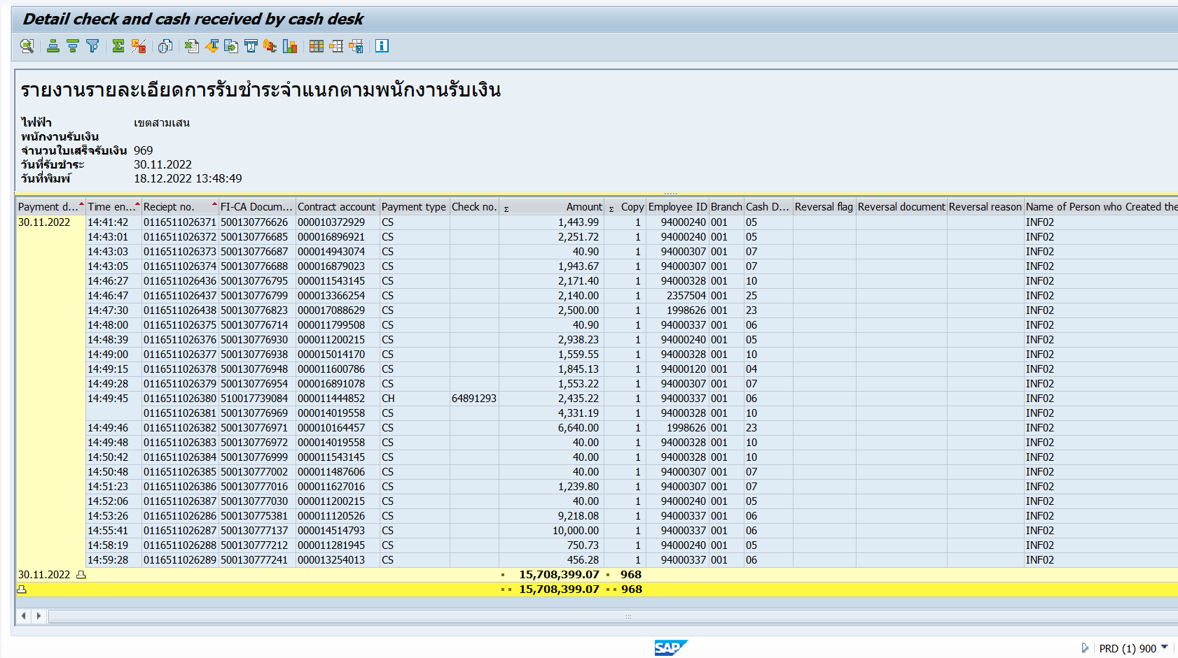

 | ZCCAR109

ZT35_C04
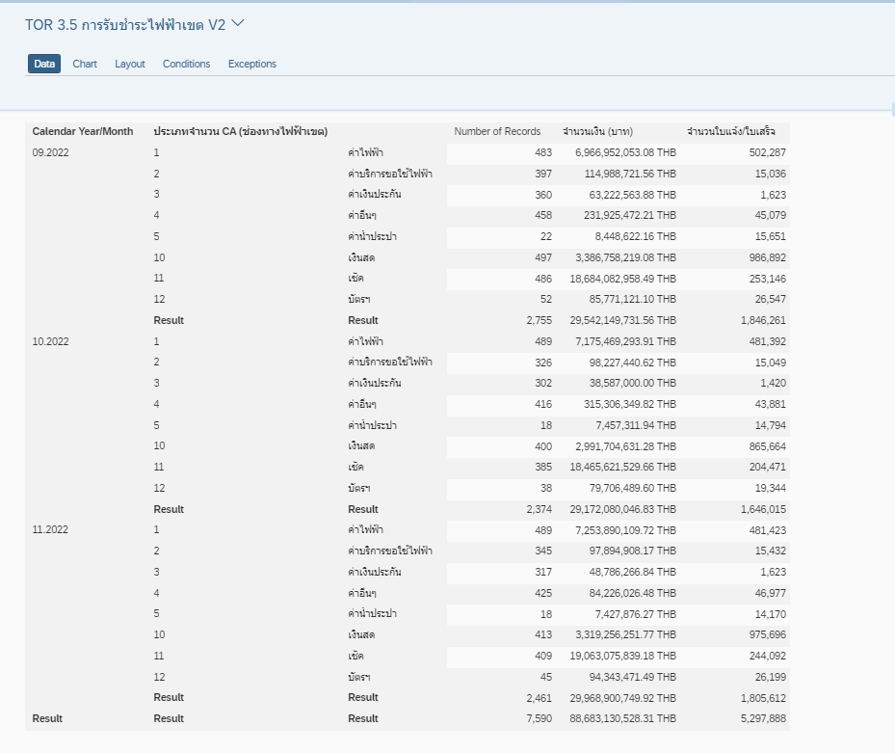

ZT35_C05
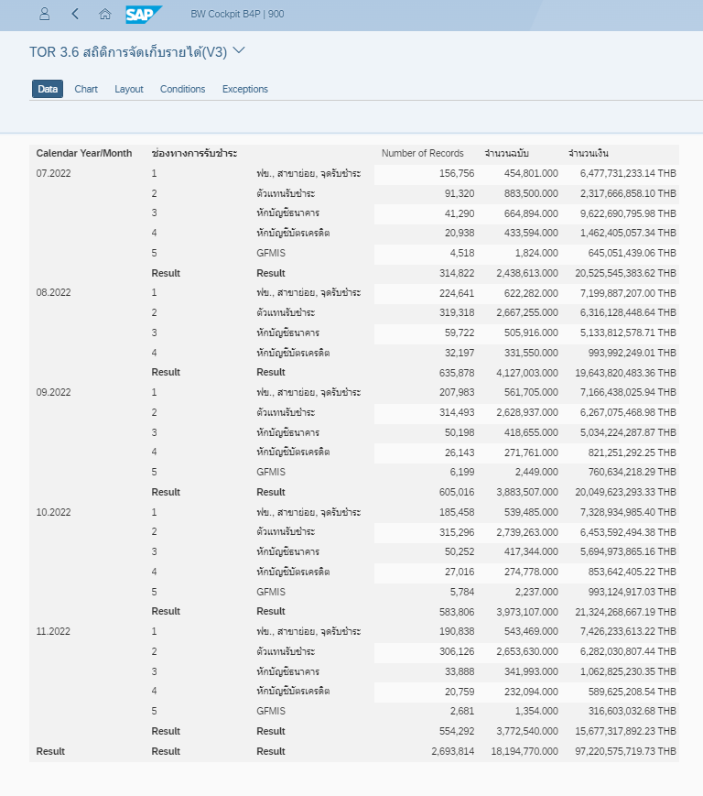

ZT35_C06
